Sheet1
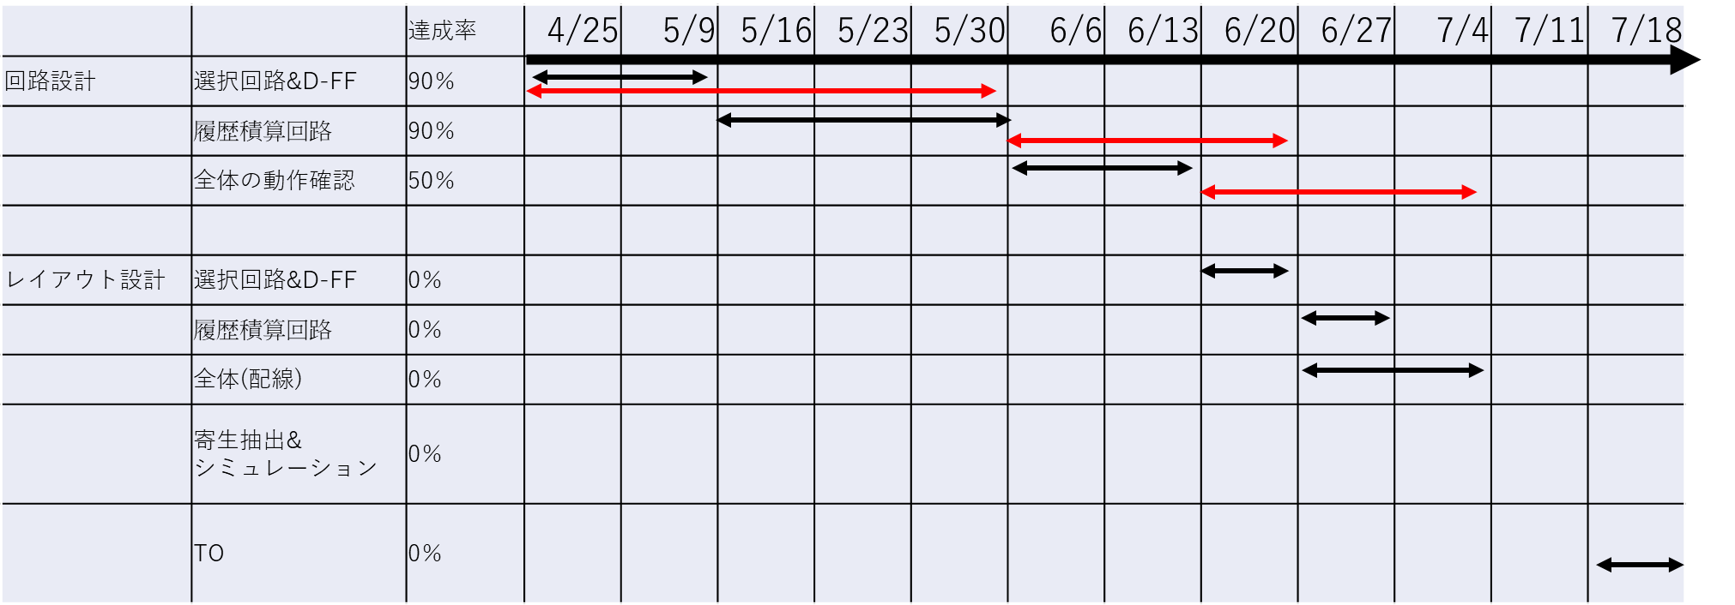
和田研 集積回路設計 工程表 |  |  |  | 2024-02-13

 |  |  |  | 達成率 | 2024-02-05 | 2024-02-13 | 2024-02-20 | 2024-02-26
 | レイアウト | TEG | レイアウト
 |  |  | 寄生抽出&修正
 |  |  | 電源強化
 |  |  | 寄生抽出&修正

 |  | 乗算回路(針) | レイアウト
 |  |  | 寄生抽出&修正

 |  | 乗算回路(PCB) | レイアウト
 |  |  | 寄生抽出&修正
 |  |  | 電源強化
 |  |  | 寄生抽出&修正

 | 中條さんのはこんな感じ

